关系图
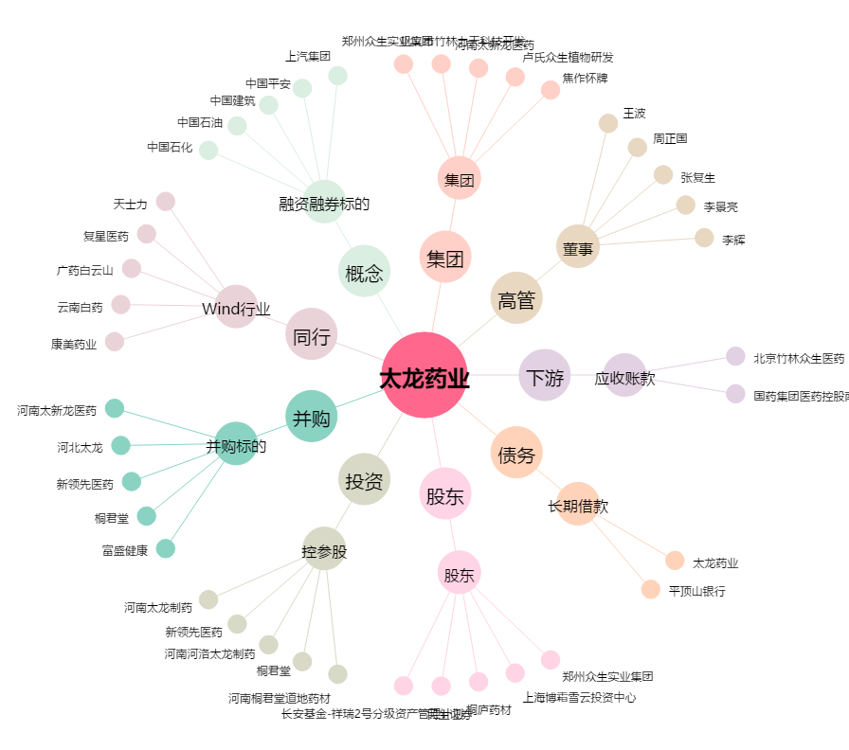
太龙药业[600222.SH] - 关系概览图

